软件管家
产品线 | 一级频道 | 二级频道 | 广告位名称 | 广告位图示 | 库存 | 预定规则 | 素材要求 | 备注
软件管家 | 软件管家 | 软件管家 | 今日热门banner（其中一帧） | 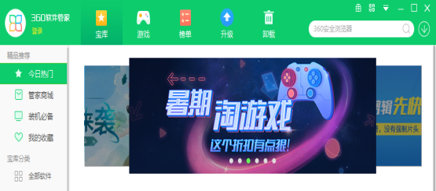 | 3/天 | 1.需审核客户资质和排期 2.最多一个跳外链（趣游可外链，外部不可外链） 3.不可投同款游戏（比如2144蓝月传奇&XY蓝月传奇属于同款）同款或同名或同类型游戏不可同一天上线 4.不承诺位置 5.客户满足评分（3分），首屏无差评 | 统一要求： 1、图片：520*180，png/jpg，200kb内 2、布局：左文右图样式/中间布局 3、提供推广链接（在软管收录的软件游戏不用，统一走软管软件id）
软件管家 | 软件管家 | 软件管家 | 软件管家主动搜索结果第一位/第二位 | 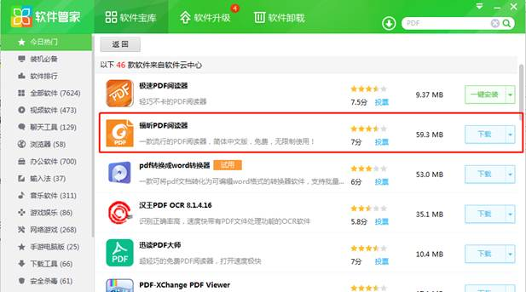 | 品牌定制，一事一议 | 1.需审核客户资质和排期 2.按季度续签，如遇多个客户询价同类推广产品及关键词，需资源组组织竞价 | 搜索框关键词为用户主动搜索词，购买位置为主动搜索结果第一位或者第二位，一事一议评估，需提前完成入库，才能询价，询价关键词上限5个
软件管家 | 软件管家 | 软件管家 | 今日热门推荐位 | 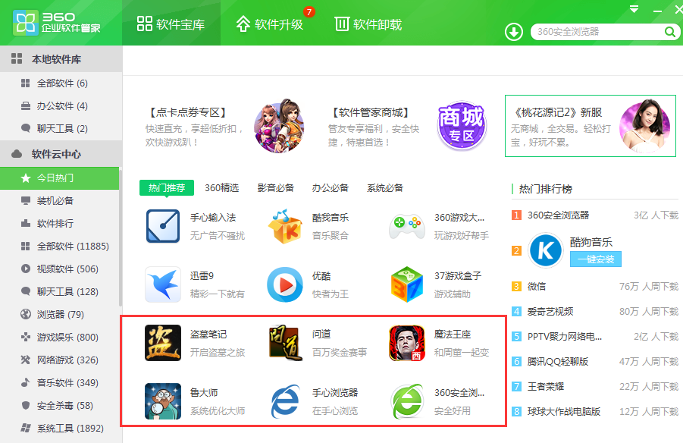 | 9/天 | 1.需审核客户资质和排期 2.不承诺位置 3.不可投同款游戏（比如2144蓝月传奇&XY蓝月传奇属于同款）同款或同名游戏不可同一天上线 | 1、软件logo：48*48 2、5个字以内的描述/宣传语 PS：需要提供安装包，提前一周安排入库
软件管家 | 软件管家 | 软件管家 | 装机必备（按产品属性） | 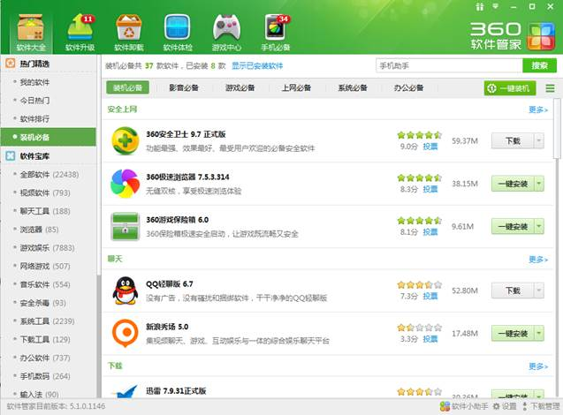 | 3/天/每个产品属性 | 1.需审核客户资质和排期 2.依据产品品类按分类投放 3.仅支持投放首屏第5、6、7位置 4.不承诺位置 5.显示logo为桌面快捷方式logo，不支持自定义 6.客户满足评分（3分），首屏无差评 | 48*48图，小于30k PS：需要提供安装包，提前一周安排入库
软件管家 | 软件管家 | 软件管家 | 软件宝库（游戏娱乐） |  | 3/天 | 1.需审核客户资质和排期 2.依据产品品类按分类投放 3.仅支持投放首屏第5、6、7位置 4.不承诺位置 5.显示logo为桌面快捷方式logo，不支持自定义 6.客户满足评分（3分），首屏无差评 | 48*48图，小于30k PS：需要提供安装包，提前一周安排入库
软件管家 | 软件管家 | 软件管家 | 软件宝库（网络游戏） |  | 3/天
软件管家 | 软件管家 | 软件管家 | 软件宝库（手机数码） | 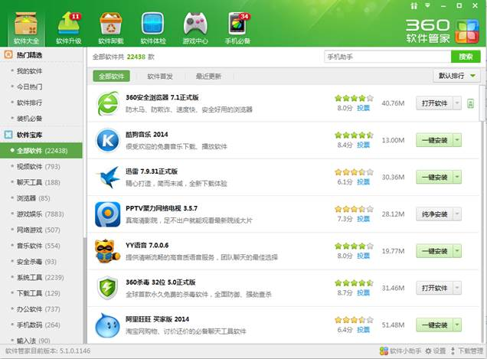 | 2/天
软件管家 | 软件管家 | 软件管家 | 软件宝库（视频软件） |  | 1/天
软件管家 | 软件管家 | 软件管家 | 今日热门活动位 | 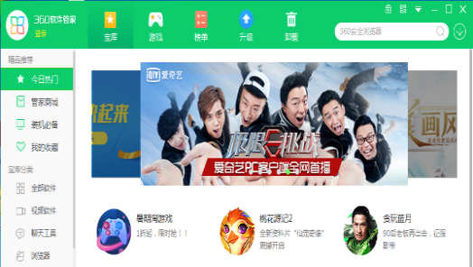 | 2/天 | 1.需审核客户资质和排期 2、一个页游、一个端游/软件 3、不承诺位置 4、不支持外跳 | 1、图片尺寸：67*72（圆形logo） 2、标题文案：不超过10个字 3、描述文案：不超过20个字（含标点） 4、最大帧数：3个 需要提供安装包，提前一周安排入库
软件管家 | 软件管家 | 软件管家 | 宝库首页热门排行榜4 | 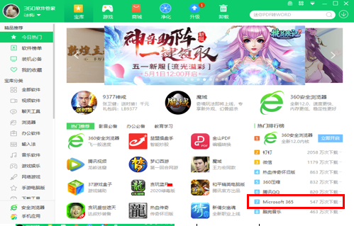 | 一事一议 | 1、不承诺位置 2、不可投同款游戏（比如2144蓝月传奇&XY蓝月传奇属于同款）同款或同名游戏不可同一天上线 | 1、软件logo：48*48 2、5个字以内的描述/宣传语 | 1、第四位展示 2、不可投同款游戏（比如2144蓝月传奇&XY蓝月传奇属于同款）同款或同名游戏不可同一天上线
软件管家 | 软件管家 | 软件管家 | 软件管家默认搜索词 | 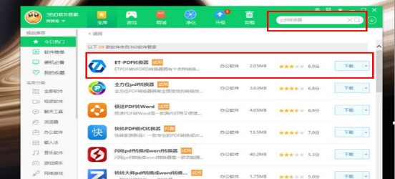 | 2/天 资源组统一组织竞价 | 需要审核资质&排期 1. 按月售卖 2. 客户满足评分3分 | 1. 文案不超过10个字 2. 需入库
软件管家 | 软件管家 | 软件管家 | 软件管家精选推荐 | 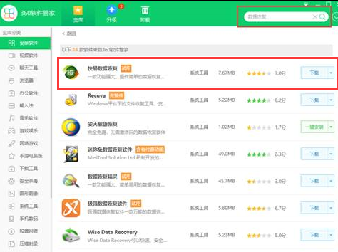 | 4/天 | 需要审核资质&排期 售卖行业：全行业 周5/6/7连投，不承诺位置 | 平台收录、文案6个字以内 | 展示规则：点击搜索框下方精选推荐展示，具体上线位置有运营自行安排
软件管家 | 软件管家 | 办公软件 | PDF转换第一位 | 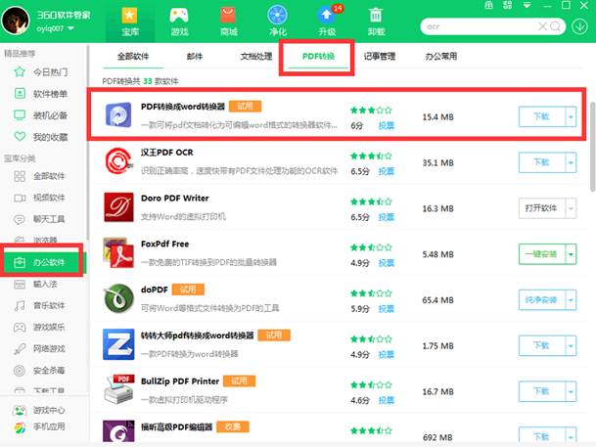 | 品牌定制 转转大师 | 1.资源属性：一事一议 2.需要审核资质&排期 3.支持连投 | 1.物料要求：开发平台收录 2.素材连投限制：支持连投 3.资源形式：其他 提前三个工作日
软件管家 | 软件管家 | 办公软件 | PDF转换第二位 | 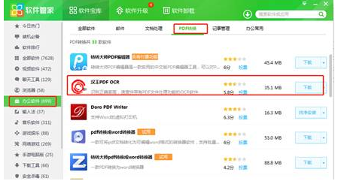 |  | 1.资源属性：一事一议 2.需要审核资质&排期 3.支持连投 | 1.物料要求：开发平台收录 2.素材连投限制：支持连投 3.资源形式：其他 提前三个工作日
软件管家-宝库首页 | 软件管家 | 软件管家 | 宝库首页办公必备 |  | 12/天 | 1.需审核客户资质和排期 2.周5/6/7连投，不承诺位置 | 素材规范： 1、图片尺寸：48*48 2、最大帧数：12个 3、文案：不超过6个字
软件管家-宝库首页 | 软件管家 | 软件管家 | 宝库首页开屏 | 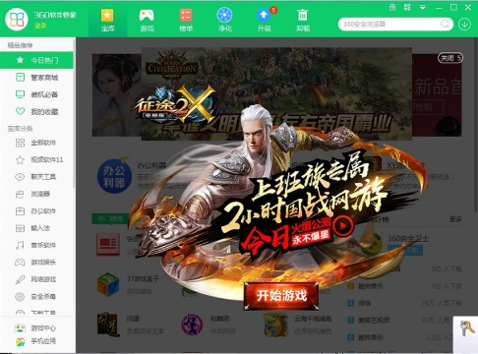 | 3/月 | 需审核客户资质和排期 1） 宝库开屏与游戏开屏同一个素材不得重复上，一个素材只能上一次 2） 投放间隔：两个开屏间隔时间至少为7天，不接受任何投放【特殊情况-申请开量】 3） 宝库开屏与游戏开屏不得同日上线，投放后两个位置需要间隔7天以上，比如：宝库开屏投放了，7天内不接受投放游戏开屏 | 素材规范： 1） 开屏尺寸500*390 2） 底图必须透明，突出游戏人物或重点推广内容，非透明底图不通过审核 3） 需要带有立即开启等按钮字样（可自由发挥） 4） 需要带有推广游戏名称或相关logo 5） 素材以淡雅、清新的风格为主，杜绝颜色视觉冲突较大的风格 6） 宝库开屏与游戏开屏同一个素材不得重复上，一个素材只能上一次 7） 素材内不含有关闭按钮 | 展现逻辑： 1） 开屏显示时间为5s，点击进详情页，不点击5s之后自动消失，且存在关闭开屏按钮，每次投放仅对用户展示一次 2） 投放间隔：开屏上线后14天内，不接受任何投放【特殊情况-申请开量】 3） 宝库开屏与游戏开屏不得同日上线，投放后两个位置需要间隔7天以上，比如：宝库开屏投放了，7天内不接受投放游戏开屏 4） 近期不显示按钮：用户点击后，并且30天内不在显示（即针对这个用户30天内不在显示开屏【逻辑同开机小助手】）
软件管家-游戏tab页 | 软件管家 | 软件管家 | 游戏tab页轮播图 | 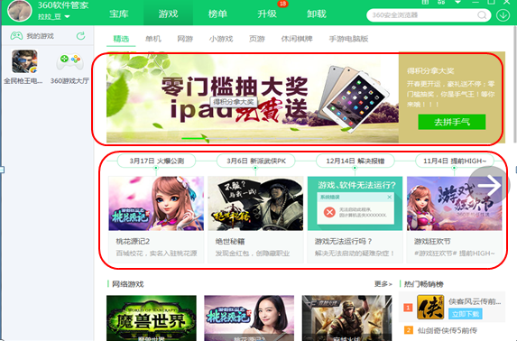 | 2/天 | 1.需审核客户资质和排期 2.前两帧，周5/6/7及节假日连投，不承诺位置 3.不可投同款游戏（比如2144蓝月传奇&XY蓝月传奇属于同款）同款或同名或同类型游戏不可同一天上线 | 1、标题或者软件/游戏名称 2、图片：520*180，png/jpg，200kb内 3、布局：左文右图样式/中间布局的风格 4、提供推广链接（在软管收录的软件游戏不用，统一走软管软件id） 5、按钮名称（4字） 6、40字以内描述 7、描述区色值（取轮播设计图就近色值或协调即可）
软件管家-游戏tab页 | 软件管家 | 软件管家 | 游戏tab页时间轴 |  | 3/天 | 1. 需审核客户资质和排期 2.按时间顺序排（最新在最前） 3.周5/6/7及节假日连投，不承诺位置 4.不可投同款游戏（比如2144蓝月传奇&XY蓝月传奇属于同款）同款或同名或同类型游戏不可同一天上线 | 1、事件标题，格式：“时间 事件”（样例：4月17日 抢先体验） 2、图：169*106 3、标题（软件或游戏名称） 4、一句话描述：13字符以内
软件管家-游戏tab页 | 软件管家 | 软件管家 | 游戏tab页网络游戏 | 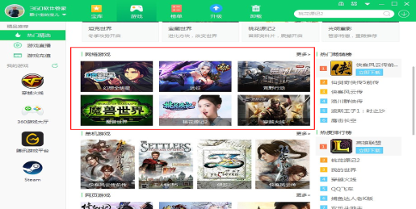 | 3/天 | 1.需审核客户资质和排期 2.周5/6/7及节假日连投，不承诺位置 3.不可投同款游戏（比如2144蓝月传奇&XY蓝月传奇属于同款） 同款或同名或同类型游戏不可同一天上线 | 1. 软件/游戏名称 2. 图：160*100 3. 布局：左文右图样式
软件管家-游戏tab页 | 软件管家 | 软件管家 | 游戏tab页开屏 | 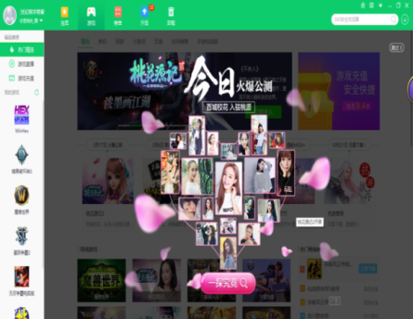 | 4/月 | 1.需审核客户资质和排期 2. 宝库开屏与游戏开屏同一个素材不得重复上，一个素材只能上一次 3. 投放间隔：开屏间隔时间至少为3天，不接受任何投放【特殊情况-申请开量】 4. 宝库开屏与游戏开屏不得同日上线，投放后两个位置需要间隔7天以上，比如：宝库开屏投放了，7天内不接受投放游戏开屏 | 素材规范： 1） 开屏尺寸500*390 2） 底图必须透明，突出游戏人物或重点推广内容，非透明底图不通过审核 3） 需要带有立即开启等按钮字样（可自由发挥） 4） 需要带有推广游戏名称或相关logo 5） 素材以淡雅、清新的风格为主，杜绝颜色视觉冲突较大的风格 6） 宝库开屏与游戏开屏同一个素材不得重复上，一个素材只能上一次 7）素材内不含有关闭按钮 | 展现逻辑： 1） 开屏显示时间为5s，点击进详情页，不点击5s之后自动消失，且存在关闭开屏按钮，每次投放仅对用户展示一次 2） 投放间隔：开屏上线后14天内，不接受任何投放【特殊情况-申请开量】 3） 宝库开屏与游戏开屏不得同日上线，投放后两个位置需要间隔7天以上，比如：宝库开屏投放了，7天内不接受投放游戏开屏 4） 近期不显示按钮：用户点击后，并且30天内不在显示（即针对这个用户30天内不在显示开屏【逻辑同开机小助手】）
软件管家极速版轮播图 | 软件管家极速版 | 今日热门 | 软件管家极速版轮播图 |  | 1/天 | 1. 需审核客户资质和排期 2.行业不限 3.由用户产品运营自行安排位置 （注意：需要额外给到新的下载包，区别于普通版软管安装包） | 1. 软件/游戏名称 2.大图：340*160【下半部请尽量清晰】 3.描述信息：不超过15个字 4. logo：48*48
软件管家极速版推荐位 | 软件管家极速版 | 今日热门 | 软件管家极速版今日热门推荐位 | 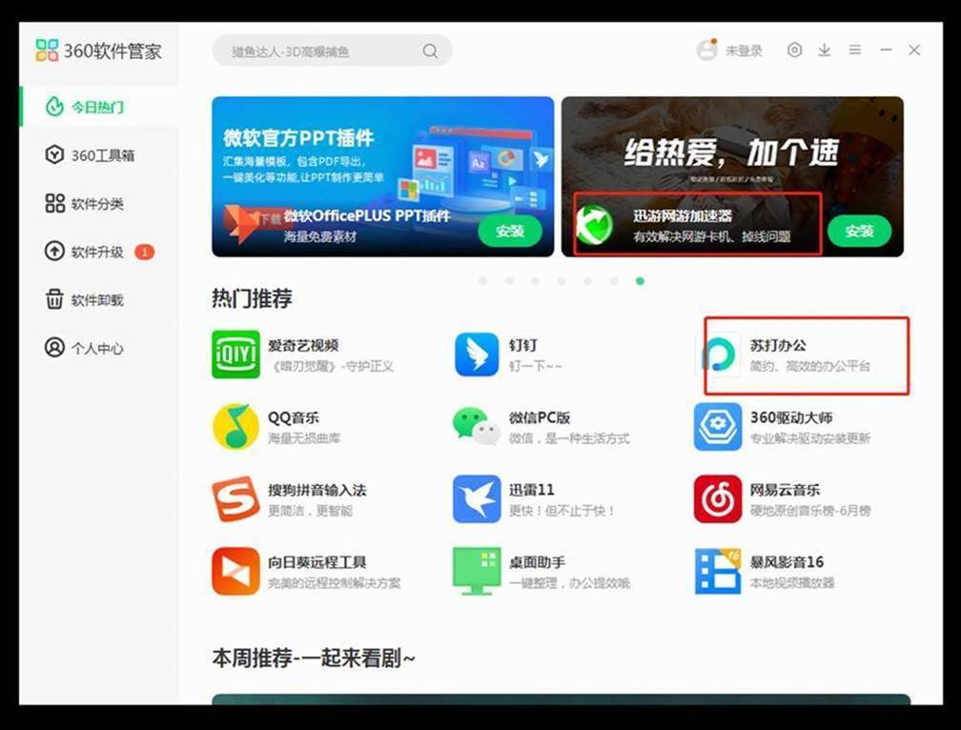 | 3/天 | 1. 需审核客户资质和排期 2.最多可支持两个游戏 3.由用户产品运营自行安排位置 （注意：需要额外给到新的下载包，区别于普通版软管安装包） | 1. 软件/游戏名称 2. Logo：48*48 3. 描述信息：不超过10个字

